작성방법
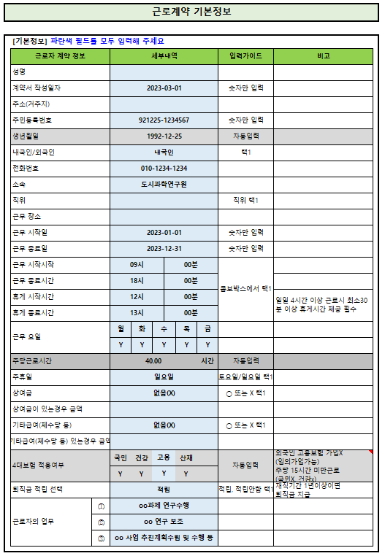
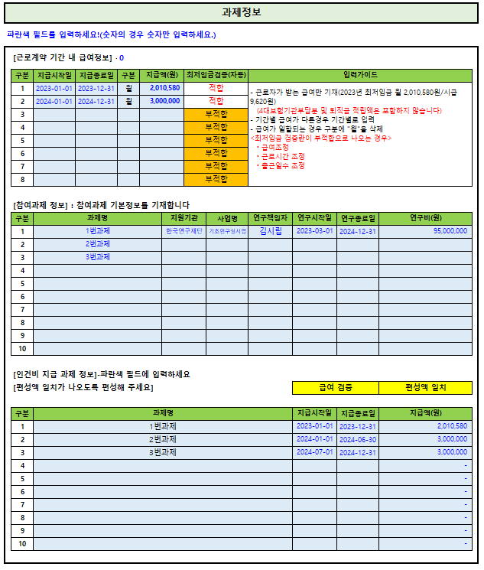
작성방법

 | [Guide 1단계]
 | ① 기본정보 시트와 과제정보 시트에 근로계약 기초 자료를 입력합니다 ② 입력된 정보를 토대로 활용계획서, 근로계약서, 별첨, 인건비계산 시트가 자동 작성됩니다. ③ 작성된 내역을 확인 한 후 수정사항이 없으면, 소속 부서로 제출하시면 됩니다.

 | [Guide 2단계] 기본정보 시트 작성방법
 | ① 세부내역란의 파란색 필드를 작성합니다.(회색필드는 작성하지 않습니다.) ② 4대보험은 근로자의 나이(근로시작일 기준), 내국인/외국인 여부, 근로시간에 따라 자동으로 입력이 됩니다. 다만, 고용보험의 경우 외국인 근로자는 기본설정값이 N이므로 가입을 원하실 경우 Y로 체크 하시면 됩니다. (외국인 근로자는 고용종료 또는 중도퇴사시 발급 받는 비자 유효기간도 소멸되어 본국으로 돌아가는 경우가 대부분으로 고용가입 실익이 없어 보통의 경우 가입하지 않습니다.) 국민연금은 만60세 이상 근로자는 가입되지 않습니다. 주당 근로시간이 15시간 미만인 경우 국민연금, 건강보험은 가입되지 않습니다.(가입불가) ③ 퇴직금은 1년이상 근로시 인건비 지급액의 총1/12을 지급합니다. (단, 주당 근로시간이 15시간 미만인 경우 1년 이상 근로하여도 퇴직금 지급하지 않습니다.) 근로기간 및 근로시간에 따라 적립/적립안함 선택하시면 됩니다.

 | [Guide 3단계] 과제정보 시트 작성방법
 | ① 파란색 필드를 작성합니다. ② 근로기간내 급여 정보 ㆍ기간별 급여가 다른경우, 기간별로 급여를 입력합니다.(본인 급여만 입력) 최저임금검증란이 "적합"으로 표시되어야 올바른 급여입니다. 부적합으로 표기 되는경우, 주당 근로시간 대비 급여액이 부족한 것이므로 급여를 높이거나, 근로일수 또는 근로시간을 조정하여 적합이 되도록 편성하시면 되겠습니다. 2023년 최저임금은 주40시간 근로시 월2,060,740원/시급 9,860원 입니다 ※ 인건비 예산에 따른 월인건비 산출 "월인건비(목표값)" 시트에서 자동계산 제공 ③ 참여과제 정보 ㆍ 인건비를 지급할 과제 정보를 입력합니다. ④ 인건비 지급과제 정보 ㆍ 인건비를 지급할 과제에서 지급할 금액을 입력합니다.(본인 급여만 입력) ㆍ 근로계약 기간내 급여와, 과제별 편성 급여가 일치하면 급여검증란에 "편성액 일치"로 표기가 됩니다. 편성액 불일치가 나오는 경우 기간별 월급여와 기간별 과제편성액을 확인해 보시면 됩니다.

 | [Guide 4단계] 개인 실수령액 확인
 | 실제로 통장에 입금되는 금액을 확인하고 싶으신 경우 "개인수령액(시뮬레이션)시트에서 확인해 보실 수 있습니다.

 | [Guide 5단계] 작성법 관련 문의
 | ㆍ 작성법 관련 문의 및 서식 오류 알림 산학협력단 박영옥 (02-6490-6393) / oki0909@uos.ac.kr

※ 양식배포일 : 2023.05.11
업데이트일 : 2024.12.10
 | 2차 업데이트일 : 2023.07.10(국민연금 상한액 조정-2023.07월부터 5,900,000원으로 인상)
 | 3차 업데이트일 : 2024.05.10(근로계약서 연구교수/박사후연구원 문구 수정)
 | 4차 업데이트일 : 2024.12.10(2025년 최저임금 반영)
 | 5차 업데이트일 : 2025. 7.10.(국민연금 상한액 조정 6,370,000)

